3º Len
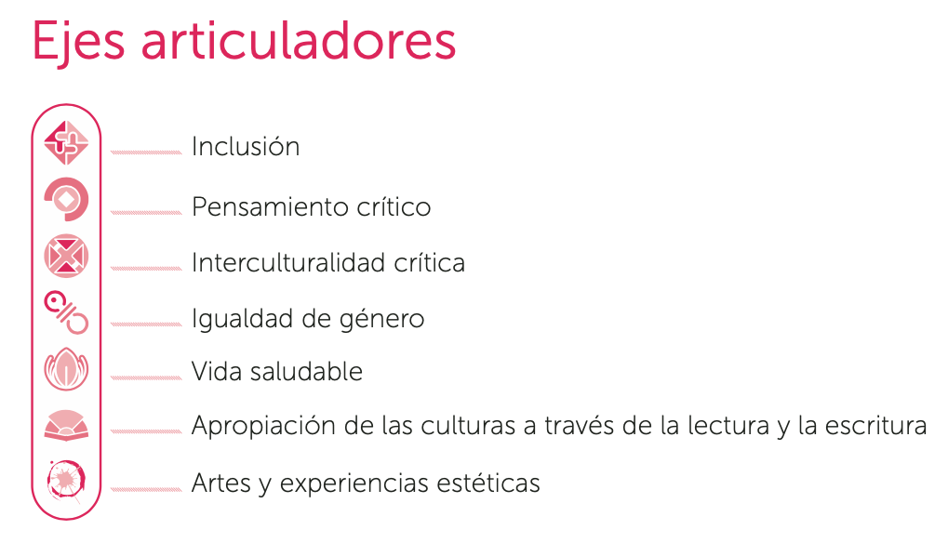
CAMPO FORMATIVO DE LENGUAJES
CONTENIDOS DE LA FASE 2 | Procesos de Desarrollo de Aprendizaje (PDA)
 | III
Comunicación oral de necesidades, emociones, gustos, ideas y saberes, a través de los diversos lenguajes, desde una perspectiva comunitaria. | De manera oral, expresa ideas completas sobre necesidades, vivencias, emociones, gustos, preferencias y saberes a distintas personas, combinando los lenguajes.
 | Comprende, al interactuar con las demás personas, que existen diversas formas de comunicarse.
 | Conversa y opina sobre diferentes temas y con varias personas interlocutoras.
Narración de historias mediante diversos lenguajes, en un ambiente donde niñas y niños participen y se apropien de la cultura, a través de diferentes textos. | Narra historias que inventa considerando los momentos de inicio, desarrollo y final, de manera individual o colectiva.
 | Describe detalles de personajes y lugares, los comparte con sus pares para evocarlos y enriquecerlos, e incorpora nuevos elementos a partir de los rasgos de su cultura y de otras regiones.
Recursos y juegos del lenguaje que fortalecen la diversidad de formas de expresión oral, y que rescatan la o las lenguas de la comunidad y de otros lugares. | Propone y organiza con ayuda, juegos del lenguaje para invitar a sus pares a participar.
 | Experimenta con los recursos de los lenguajes para crear, en lo individual y lo colectivo, juegos del lenguaje como adivinanzas, trabalenguas, canciones, rimas, coplas u otros.
 | Combina e inventa nuevas palabras y las integra a su expresión.
Reconocimiento y aprecio de la diversidad lingüística, al identificar las formas en que se comunican las distintas personas de la comunidad. | Identifica y utiliza algunas palabras, frases o señas de la diversidad lingüística.
 | Reconoce que algunos objetos se nombran de distinta manera, en diferentes regiones.
. | Identifica que algunos nombres propios son de origen indígena y extranjero.
. | Indaga, en distintas fuentes, el significado de términos o palabras que se utilizan en diferentes contextos o regiones.
Representación gráfica de ideas y descubrimientos, al explorar los diversos textos que hay en su comunidad y otros lugares. | Utiliza distintos textos (carteles, avisos, perió- dico mural, revistas, hojas, cuadernos) para representar gráficamente ideas que des- cubre del entorno de manera vivencial y al consultar libros, revistas y otras fuentes impresas y digitales.
 | Expresa sus preferencias hacia ciertos textos e identifica algunas de sus funciones, como obtener información y disfrutar historias, entre otras.
 | Interpreta y elabora algunas señalizaciones, símbolos y letreros a partir de entender sus características, elementos gráficos y contexto.
Expresión de emociones y experiencias, en igualdad de oportunidades, apoyándose de recursos gráficos personales y de los lenguajes artísticos. | Combina recursos grá- ficos y de los lenguajes artísticos, en la representación de emociones y experiencias.
 | Explica y comparte sus producciones con las y los demás, dice o señala qué quiso representar y describe detalles para enfatizar ciertas emociones o experiencias.
 | Argumenta su opinión acerca de las producciones de sus pares.
 | Compara sus producciones con las de sus pares, para encontrar semejanzas en los elementos artísticos utilizados y en algunas emociones y experiencias.
 | Reconoce que las demás personas tienen el mismo derecho para expresarse.
Producciones gráficas dirigidas a diversas destinatarias y diversos destinatarios, para establecer vínculos sociales y acercarse a la cultura escrita. | Planifica producciones gráficas, tales como avisos, recomendaciones de libros, recados, letreros, entre otros, de forma individual o en pequeños equipos.
 | Recurre a diversos textos para copiar palabras, combinar letras del nombre pro- pio, el de sus pares o dicta a alguna persona adulta, para establecer vínculos con las familias, la escuela y la comunidad.
 | Usa grafías para representar su nombre y otras palabras conocidas con diversos propósitos.
 | Reconoce las letras de su nombre en textos impresos y digitales.
Reconocimiento de ideas o emociones en la interacción con manifestaciones culturales y artísticas, y con la naturaleza, a través de diversos lenguajes. | Explica lo que le gusta o disgusta, lo que se imagina y le provocan las mani- festaciones culturales y artísticas (pinturas, zonas arqueológicas, poemas, artesanías, entre otras), a partir de sus elementos, como formas, trazos, personas, objetos o sonidos y ritmos.
 | Aprecia y expresa gusto por ciertas manifesta- ciones o por alguna o algún artista.
 | Relaciona en algunas manifestaciones artísticas y culturales, sucesos personales o familiares, así como lo que pasa en su comunidad.
 | Escucha lo que le comparten sus pares y reconoce que hay diversidad de opinio- nes, gustos o disgustos alrededor de una misma manifestación artística o cultural.
Producción de expresiones creativas con los distintos elementos de los lenguajes artísticos. | Enriquece sus producciones creativas de expresión gráfica o corporal, al incluir o retomar elementos, tales como líneas, combinación de colores, formas, imágenes, gestos, posturas, sonidos, entre otros, de las manifestaciones artísti- cas y culturales.
 | Aprecia y opina sobre las creaciones de sus pares y otros artistas de la comunidad.

